Hilfe - Kommentare ausblenden
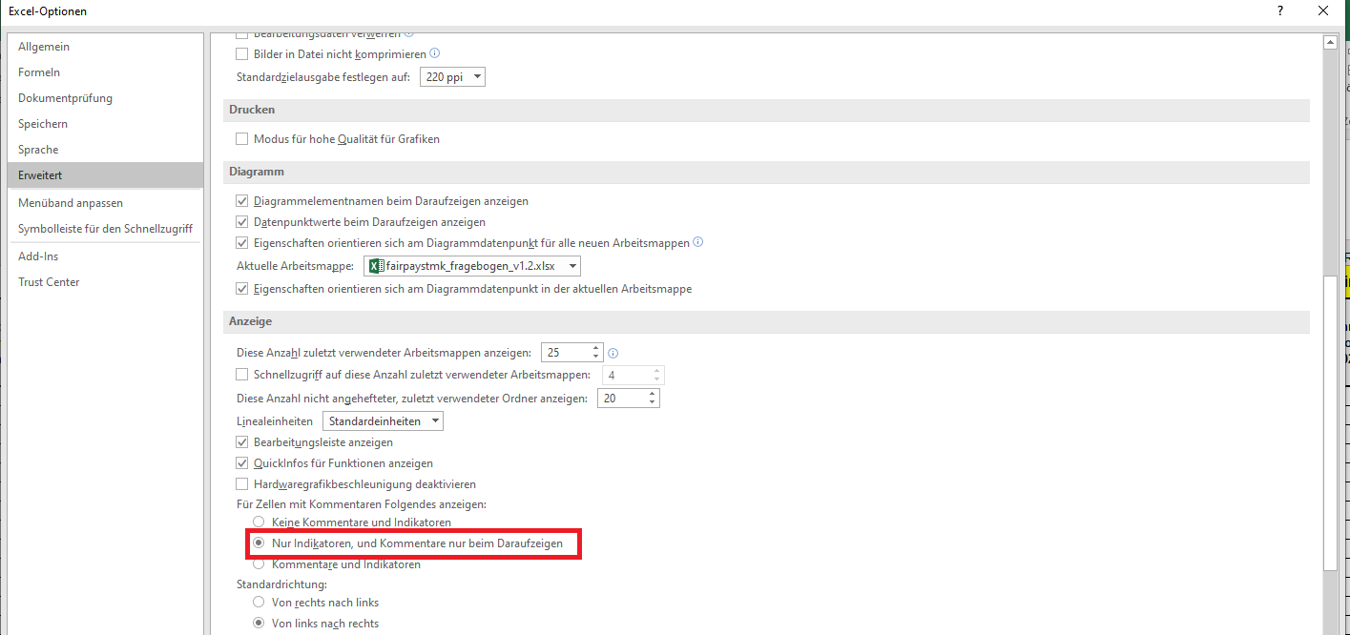
Hilfe - Kommentare ausblenden

Navigation
Erläuterungen
Angaben zur Institution
Einnahmen und Ausgaben
Personal 2022
Honorare 2022
Beschäftigungsgruppen
Beschäftigungsgruppen Honorare
> Hilfe (?)

Sollten Sie beim Öffnen des Fragebogens das Problem haben, dass ALLE Kommentarfelder gleichzeitig angezeigt werden, so dürfte dies auf die Einstellungen Ihrer Excel-Version zurückzuführen sein. Bitte führen Sie folgende Schritte aus, um das Problem zu beheben:

1. Klicken Sie auf den Excel-Reiter "Datei"
2. Klicken Sie auf "Optionen"
3. Klicken Sie im Einstellungsfenster auf "Erweitert"
4. Wählen Sie unter Abschnitt "Anzeige" bei Option "Für Zellen mit Kommentaren Folgendes anzeigen" die Einstellung "Nur Indikatoren und Kommentare nur beim Daraufzeigen" (Siehe Bild unterhalb)
5. Klicken Sie "OK"

Hinweis: Je nach Excel-Version und gewählter Sprache, können die Menü-Texte anders lauten.

